其它
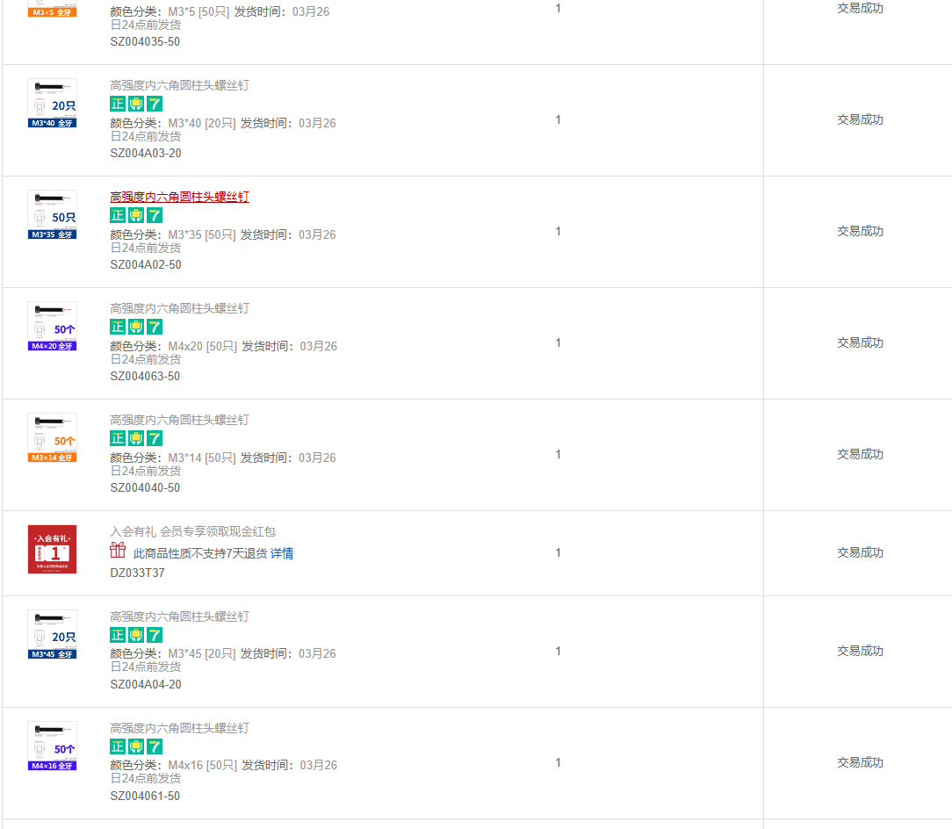
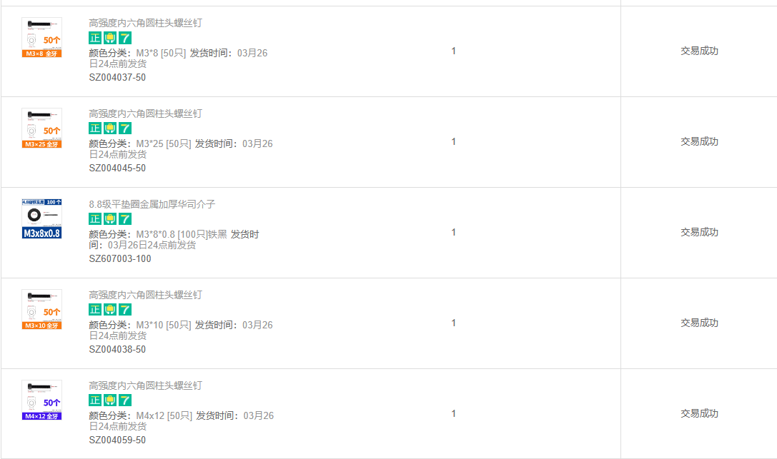
内容 | 型号 | 数量 | 链接 | 选项2 | 说明
42 电机 | l=40 | 3 | 42步进电机带磁柱孔马达两相四线雕刻机写字机闭环加装3D打印配件-淘宝网 (taobao.com)
35 电机 | l=28 | 2 | 35步进电机带磁柱孔马达两相四线雕刻机写字机闭环加装3D打印配件-淘宝网 (taobao.com)
J6 35电机 | l=20 | 1 | 德川35步进电机套装 雕刻机模大扭矩 电动小马达精密行星减速机器 (taobao.com)
减速器 | mini11 | 4 | taobao
减速器 | mini8 | 1 | taobao
同步轮 | 20齿内孔5mm外径18 | 6 | https://item.taobao.com/item.htm?spm=a1z09.2.0.0.19b12e8dfRIPU3&id=625483500699&_u=a3jnrl7adc93
同步皮带 | 已经实测130X2 150X1 | 1 | https://item.taobao.com/item.htm?spm=a1z09.2.0.0.19b12e8dfRIPU3&id=626759355655&_u=a3jnrl7aa476
电源开关 | 开孔直径：16mm，12-24v | 1 | https://item.taobao.com/item.htm?spm=a1z09.2.0.0.6dcd2e8dgKFAl1&id=589544046782&_u=93jnrl7aceb2
DC电源插座 | DC5.5*2.5mm，10cm，插座带线 | 1 | https://item.taobao.com/item.htm?spm=a1z09.2.0.0.6dcd2e8dgKFAl1&id=679108658727&_u=93jnrl7a3b6f
电源 | 24v 6a | 1 | 全新原装雅达机芯24V6A电源适配器 24V5A净水器监控显示器LED直充-淘宝网 (taobao.com) | https://item.taobao.com/item.htm?spm=a21n57.1.0.0.61f5523c45uFiR&id=663983891997&ns=1&abbucket=18#detail | 选项1不发货了，临时选了这个，送母头
6pin排线 | zh1.5mm 50CM(定做) 6P-22AWG | 1 | https://detail.tmall.com/item.htm?_u=93jnrl7a54c7&id=642559605753&spm=a1z09.2.0.0.6dcd2e8dgKFAl1 | https://detail.tmall.com/item.htm?_u=ukdf1tc9c6&id=635056127519&skuId=4710932887411&spm=a1z09.2.0.0.3f0d2e8dOmkpKK
6pin排线 | zh1.5mm 30CM(定做) 6P-22AWG | 6 | https://detail.tmall.com/item.htm?_u=93jnrl7a54c7&id=642559605753&spm=a1z09.2.0.0.6dcd2e8dgKFAl1 |  | 然后买了上面的自己做端子
圆柱销 | 5X35 |  | https://detail.tmall.com/item.htm?_u=723g2a9g8399&id=617042322309&spm=a1z09.2.0.0.3e262e8dTKGxhg
轴承 | 5X13X4 |  | 迷你微型轴承小内径1 1.5 2 2.5 3 4 5 6 7 8 9mm高速模型DIY精密-tmall.com天猫
LED灯 | 505 | 1 | https://item.taobao.com/item.htm?_u=723g2a9g35a9&id=686018450822&spm=a1z09.2.0.0.3e262e8dTKGxhg
螺丝安装下图买即可

